contact
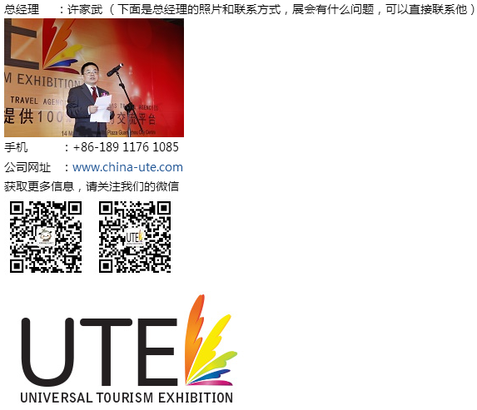
北京场邀请北京的出境旅行社以及以北京为中心的中国北方出境旅行社（如：北京、天津、石家庄、济南、西安、太原、青岛、呼和浩特等）

上海场邀请上海的出境旅行社以及以上海为中心的华东中国出境旅行社（如：上海、杭州、苏州、南京、合肥、无锡、宁波、福州、南昌等）

深圳场邀请广州的出境旅行社以及以深圳为中心的中国南方出境旅行社（如：深圳、广州、佛山、珠海、汕头、南宁、长沙、海南、厦门、昆明等）

沈阳场邀请沈阳的出境旅行社以及以沈阳为中心的东北中国出境旅行社（如：沈阳、大连、哈尔滨、吉林、齐齐哈尔、呼伦贝尔、锦州等）

2018 UTE环球旅游展览会

联系人 ：尹璐 Kay
电话/微信 ：13321136473 | 旅交汇
QQ ：2853762802 | http://www.17u.net/qybl/list.html
Email ： zixun@china-ute.com

